ログイン
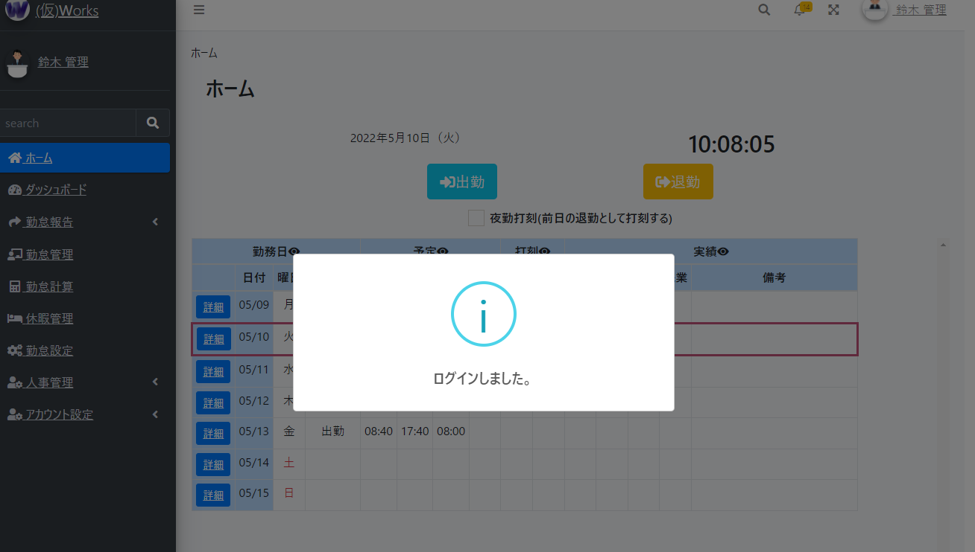
① 以下のURLにアクセスし、デモアカウントを使用して、右上のログインリンクを押してください。
鈴木 管理が全機能権限を持っています。
鈴木 １郎が一部の機能権限を持っています。
上記以外は基本的な機能を使用可能となります。
 | http://54.248.65.156/
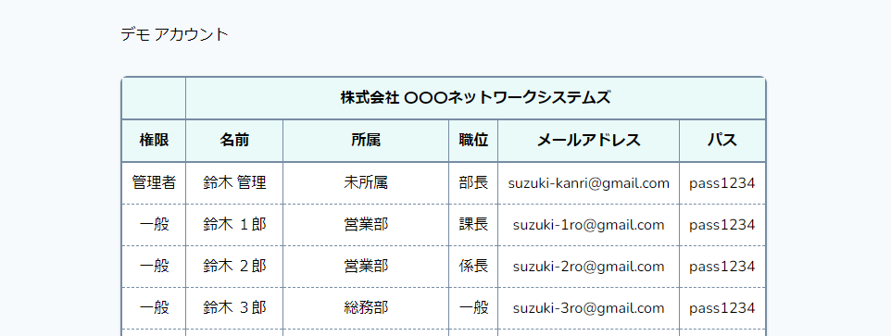

② ①の使用したいアカウントのメールアドレス、パスを入力してログインしてください。
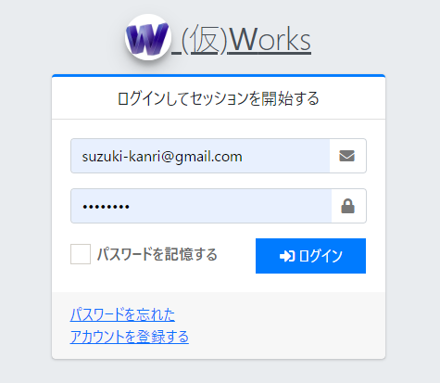

③ ホーム画面が表示されればログイン完了です。

ホーム
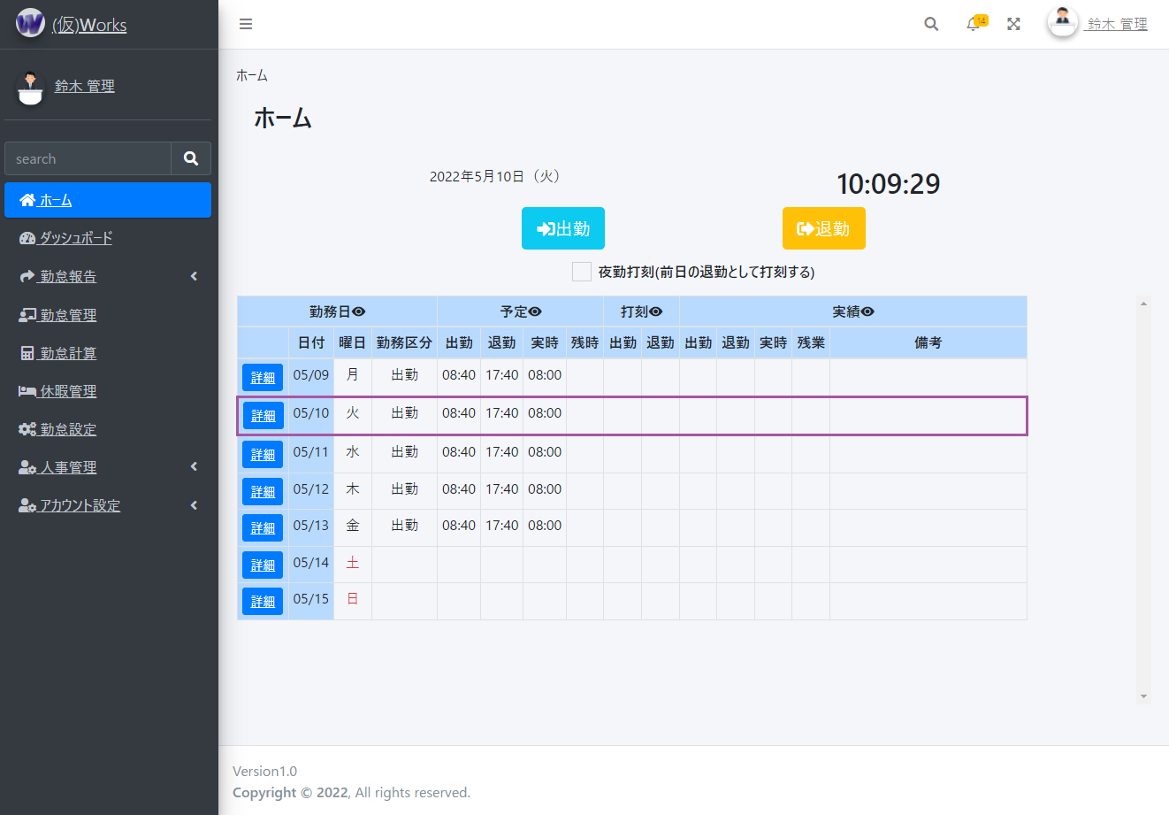
① ホーム画面では、出勤、退勤の打刻を行うことができます。
●夜勤の場合等、退勤時に日付が変わっている場合は、日付が変わる前の退勤として扱う必要があります。
その場合は、夜勤打刻にチェックを入れて退勤をしてください。
●直近１週間の勤怠情報を表示し、詳細ボタンで対象の勤怠情報を確認できます。
●ヘッダーの「目」のマークは、一部の表示・非表示切り替えが行えます。スマホなどで見る場合で横スクロールが長い場合に活用してください。

ダッシュボード
① 従業員の打刻状況をリアルタイムで確認できます。
●①カレンダーで対象の日付を選択できます。
●②時系列で打刻した従業員の順に表示されます。出勤日なのに打刻が無かったり、打刻忘れがあった場合など一目で確認可能です。
●
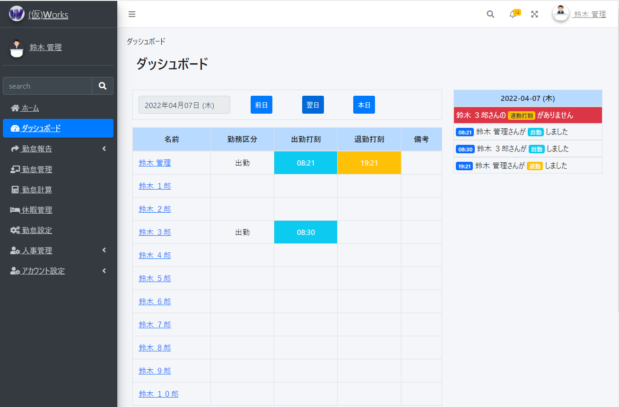

①
②

② 勤怠状況をグラフで直観的に把握し、リスクを特定できます。※イメージ図になります。開発中です。

勤怠報告 ⇒ 勤怠一覧
① 従業員の勤怠状況を確認できます。
●①カレンダーで対象の月を選択できます。
●②勤怠報告対象の従業員の氏名と社員番号が表示されます。
●③対象月の勤務した日数と予定の勤務時間、残業時間(※勤務時間に含まれる)と実際に勤務した実績の勤務時間、残業時間(※勤務時間に含まれる)が表示されます。
●④勤務区分がそれぞれ合計数が表示されます。
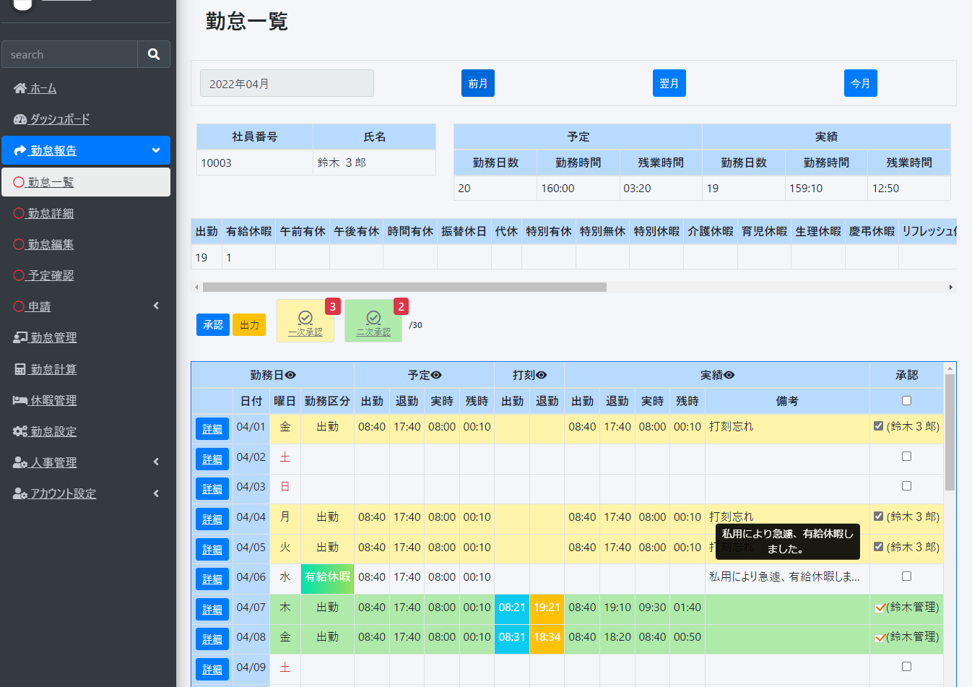
①

②
③

④

② 日毎の勤怠状況を確認できます。
●①各日毎の承認にチェックを入れ、承認ボタンを押すと背景色が変更され、承認者と承認日付が表示されます。
従業員は自己承認の意味で一次承認となります。こちらはいつでも承認解除が出来ます。上司、または管理者が二次承認を行うと承認解除不可となります。
また、上司、管理者は一次承認を解除することができます。
●②一次承認した数、二次承認した数を表示します。対象月の月末日を表示します。ボタンをクリックでヘルプを表示します。
●③対象日の勤怠詳細画面を表示します。

①
②

③

③ 勤怠情報を出力できます。
●①出力ボタンを押すと、出力タイプを選択できる画面が表示されます。
PCではどのブラウザ(Safari,Google Chrome等)でも出力可能ですが、スマホ端末だと出力されない可能性があります。
また、他のウェブサービスとの連携も検討中です。(マネーフォワード等に提供できるように出力形式を変更するなど。)
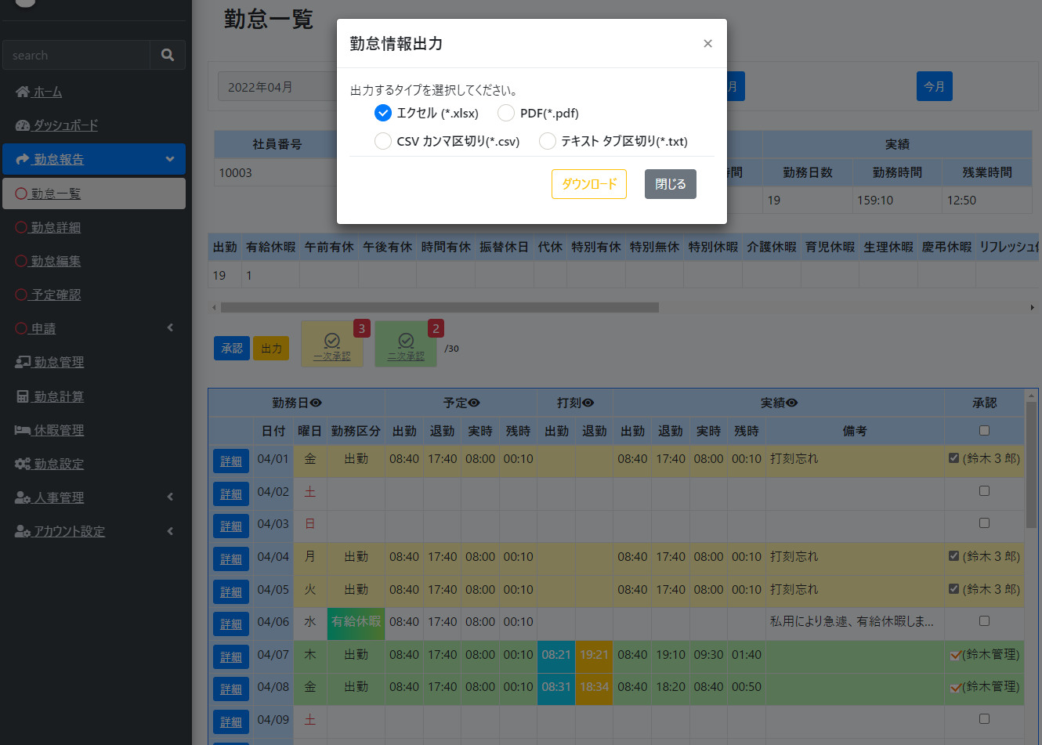

①

勤怠報告 ⇒ 勤怠詳細
① 日毎の勤怠詳細を参照・承認・解除できます。
●①カレンダーで対象の日付を選択できます。
●②勤怠報告対象の従業員の氏名と社員番号が表示されます。 | ※実時…労働した時間
●③予定の実時、残時(※実時に含まれる)と実際に勤務した実績の実時、残時(※実時に含まれる)が表示されます。 | ※残時…残業した時間
●④勤怠編集画面を表示します。
●⑤承認にチェックを入れ、承認ボタンを押すと背景色が変更され、承認者と承認日付が表示されます。
従業員は自己承認の意味で一次承認となります。こちらはいつでも承認解除が出来ます。上司、または管理者が二次承認を行うと承認解除不可となります。
また、上司、管理者は一次承認を解除することができます。
●⑥ボタンをクリックでヘルプを表示します。

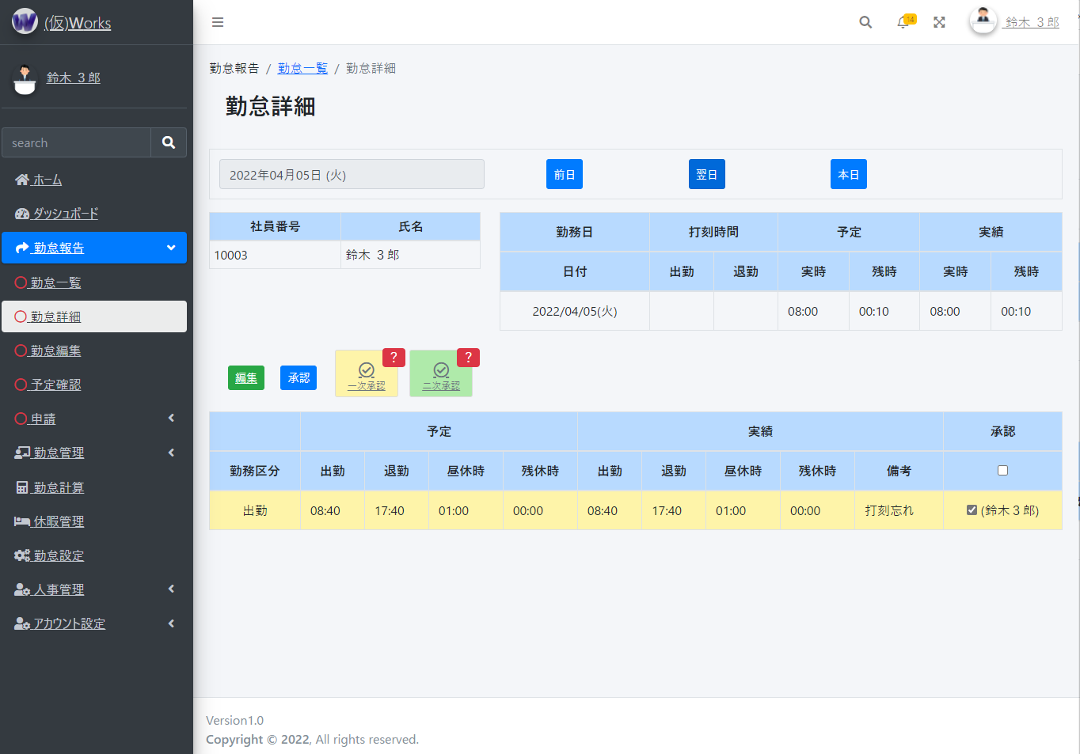

①

②
③

④
⑤
⑥

勤怠報告 ⇒ 勤怠編集
① 日毎の勤怠詳細を参照・承認・解除できます。
●①勤怠報告対象の従業員の氏名と社員番号が表示されます。 | ※実時…労働した時間
●②予定の実時、残時(※実時に含まれる)と実際に勤務した実績の実時、残時(※実時に含まれる)が表示されます。 | ※残時…残業した時間
●③勤務区分を選択出来ます。休日は何も選択せず、勤務日、その他有給などがあればそちらを選択してください。
●④出勤する予定があれば予定時間を選択できます。基本的に平日は一括で予定を入れています。※会社のデフォルト勤務時間帯が入力されます。
予定がない場合は「予定無しに選択する」をチェックして登録・更新してください。
●⑤出勤した実績があれば実績時間を選択できます。
予定通りに出勤した場合は「予定通りに選択する」をチェックして登録・更新してください。
●⑥何かお伝えしておくことがあれば入力してください。(出勤打刻、退勤打刻忘れ、有給申請の理由など)

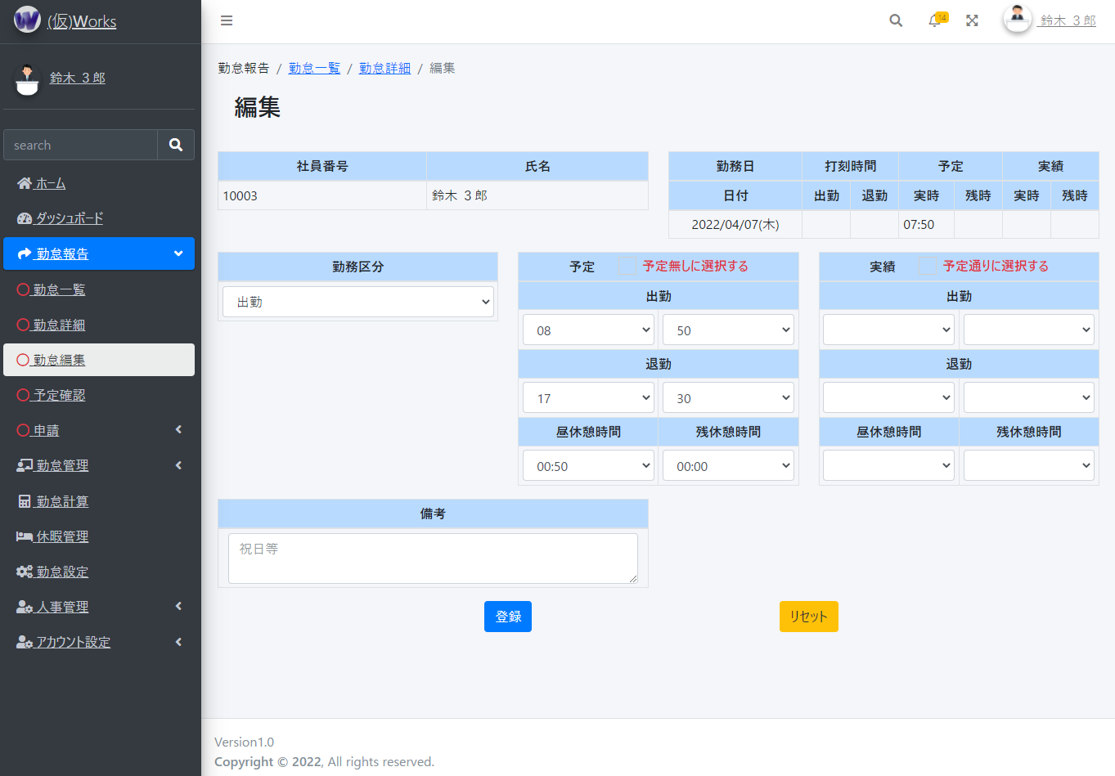

①
②

③
④
⑤

⑥

勤怠管理 ⇒ 勤怠状況
① 従業員の勤怠状況を確認できます。
●①カレンダーで対象の日付を選択できます。
●②各日毎の承認にチェックを入れ、承認ボタンを押すと背景色が変更され、承認者と承認日付が表示されます。
上司、または管理者が二次承認を行えます。
●③ボタンをクリックでヘルプを表示します。
●④対象の従業員の勤怠一覧を表示します。
●⑤承認状況を表示し、承認・解除が出来ます。 「！」マークは勤怠データが登録されていないことを表しています。

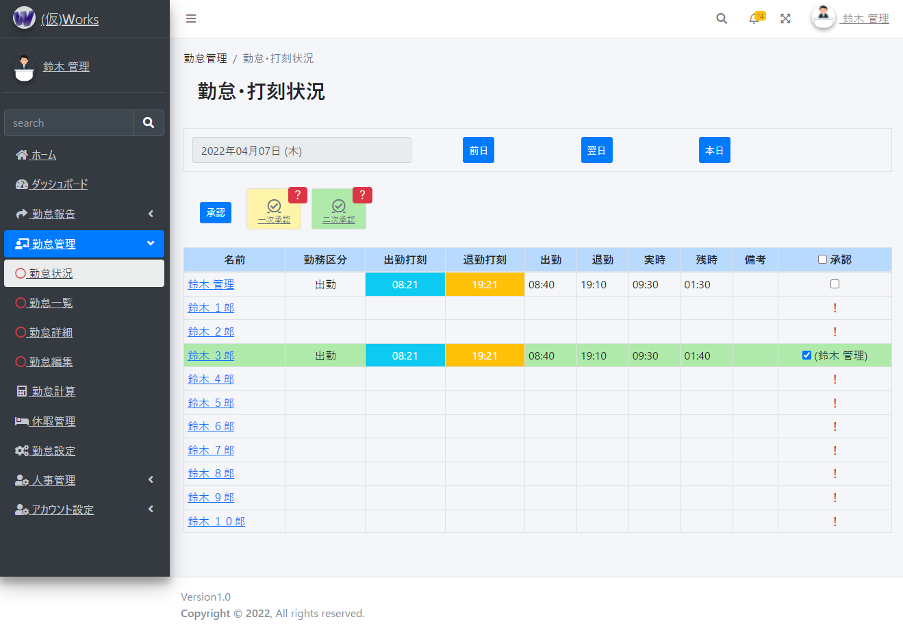

①

②
③

⑤
④

② 従業員の勤怠状況を確認できます。
●①カレンダーで対象の月を選択できます。
●②勤怠管理対象の従業員の氏名と社員番号が表示されます。※自身の勤怠報告とほぼ同じ画面ですが、氏名を確認し、自身の勤怠でない事を確認してください。
●③対象月の勤務した日数と予定の勤務時間、残業時間(※勤務時間に含まれる)と実際に勤務した実績の勤務時間、残業時間(※勤務時間に含まれる)が表示されます。
●④勤務区分がそれぞれ合計数が表示されます。

①

②
③

④

③ 日毎の勤怠状況を確認できます。
●①各日毎の承認にチェックを入れ、承認ボタンを押すと背景色が変更され、承認者と承認日付が表示されます。
上司、または管理者が二次承認を行うと承認解除不可となります。
また、上司、管理者は一次承認を解除することができます。
●②一次承認した数、二次承認した数を表示します。対象月の月末日を表示します。ボタンをクリックでヘルプを表示します。
●③対象日の勤怠詳細画面を表示します。
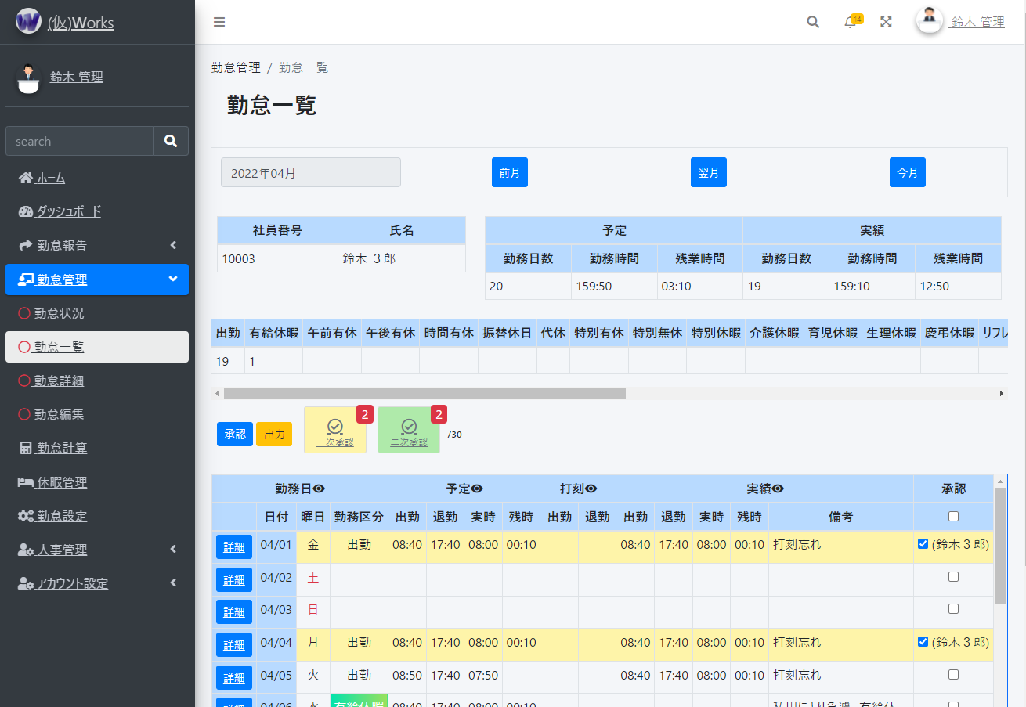

①
②

③

④ 勤怠情報を出力できます。
●①出力ボタンを押すと、出力タイプを選択できる画面が表示されます。
PCではどのブラウザ(Safari,Google Chrome等)でも出力可能ですが、スマホ端末だと出力されない可能性があります。
また、他のウェブサービスとの連携も検討中です。(マネーフォワード等に提供できるように出力形式を変更するなど。)
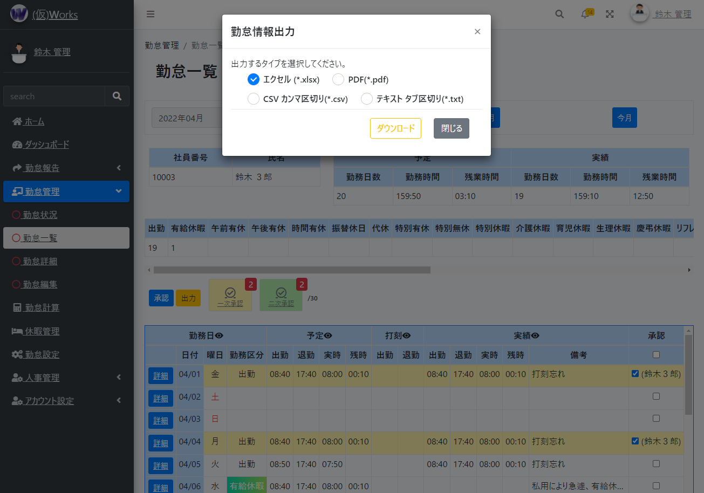

①

